Início
Educandoweb | FLUXO DE CAIXA EMPRESARIAL

CADASTROS
RELATÓRIOS
GRÁFICOS
Empresa
LOJAS EDUCANDOWEB LTDA.

Plano de Contas de Entradas - Nível 1
Fluxo de Caixa e Resultado Mensal
Dashboard Financeiro - Posição Atual
Plano de Contas de Entradas - Nível 2
Detalhamento da Receita
Dashboard Financeiro - Posição Anual
Plano de Contas de Saídas - Nível 1
Detalhamento da Despesa
Responsável
Victor Von Doom
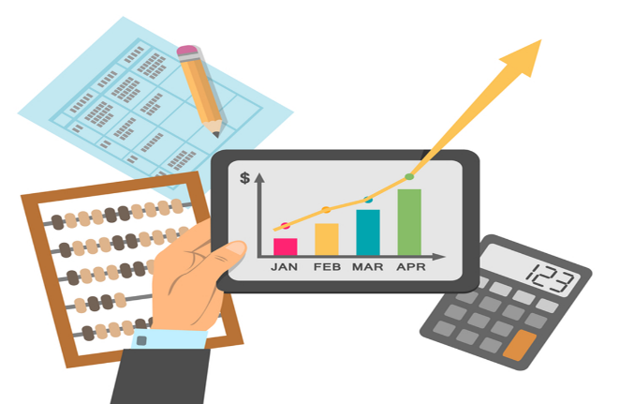
Plano de Contas de Saídas - Nível 2
Contas a Pagar
Registro das Entradas de Caixa
Contas a Receber

Registro das Saídas de Caixa
Contas a Receber Vencidas

PCEntradasN1
Educandoweb | PLANO DE CONTAS DE ENTRADA - Nível 1
INÍCIO
PLANO DE CONTAS DE ENTRADAS NÍVEL 1
Nível 1
Empréstimos de curto prazo
Financiamentos de longo prazo
Receitas Financeiras
Venda de ativos
Vendas de mercadorias

PCEntradasN2
Educandoweb |  | PLANO DE CONTAS DE ENTRADA - Nível 2
INÍCIO
PLANO DE CONTAS DE ENTRADAS NÍVEL 2
Nível 1 | Nível 2
Empréstimos de curto prazo | Empréstimos capital de giro
Receitas Financeiras | Juros sobre aplicações
Venda de ativos | Mobiliário próprio
Vendas de mercadorias | Eletrodomésticos
Vendas de mercadorias | Informática
Vendas de mercadorias | Livros
Vendas de mercadorias | Móveis
Vendas de mercadorias | Som e imagem
Financiamentos de longo prazo | Geral

PCSaídasN1
Educandoweb | PLANO DE CONTAS DE SAÍDA - Nível 1
INÍCIO
PLANO DE CONTAS DE SAÍDA NÍVEL 1
Nível 1
Compra de mercadorias
Despesas administrativas
Despesas comerciais
Despesas financeiras
Imposto de renda
Impostos sobre as vendas

PCSaídasN2
Educandoweb |  | PLANO DE CONTAS DE SAÍDA - Nível 2
INÍCIO
PLANO DE CONTAS DE SAÍDAS NÍVEL 2
Nível 1 | Nível 2
Compra de mercadorias | Eletrodomésticos
Compra de mercadorias | Informática
Compra de mercadorias | Livros
Compra de mercadorias | Som e imagem
Compra de mercadorias | Vestuário
Despesas administrativas | Comunicação - internet e telefonia
Despesas administrativas | Energia elétrica
Despesas comerciais | Encargos sobre os salários dos vendedores
Despesas comerciais | Salários dos vendedores
Despesas financeiras | Juros sobre empréstimos
Imposto de renda | IR sobre o lucro presumido
Impostos sobre as vendas | Geral

RegistroEntradas
Educandoweb |  |  |  |  |  | REGISTRO DAS ENTRADAS DE CAIXA
INÍCIO
Data do Caixa Realizado | Data da Competência | Data do Caixa Previsto | Conta Nível 1 | Conta Nível 2 | Histórico | Valor
2018-02-15 | 2018-02-15 | 2018-02-15 | Receitas Financeiras | Juros sobre aplicações | NF001 | R$500.00
2019-03-06 | 2019-01-01 | 2019-01-31 | Vendas de mercadorias | Móveis | NF773 | R$823.00
2019-01-02 | 2019-01-02 | 2019-01-02 | Vendas de mercadorias | Informática | NF2639 | R$2,689.00
2019-03-11 | 2019-01-02 | 2019-02-01 | Empréstimos de curto prazo | Empréstimos capital de giro | NF-16 | R$34.00

RegistroSaídas
Educandoweb |  |  |  |  |  | REGISTRO DAS SAÍDAS DE CAIXA
INÍCIO
Data do Caixa Realizado | Data da Competência | Data do Caixa Previsto | Conta Nível 1 | Conta Nível 2 | Histórico | Valor
2018-02-16 | 2018-02-16 | 2018-02-16 | Impostos sobre as vendas | Geral | NF1234 | R$250.00
2019-03-07 | 2019-01-01 | 2019-01-31 | Compra de mercadorias | Eletrodomésticos | NF2187 | R$987.00
2019-01-31 | 2019-01-01 | 2019-01-31 | Despesas comerciais | Encargos sobre os salários dos vendedores |  | R$4,615.20
2019-01-31 | 2019-01-01 | 2019-01-31 | Despesas comerciais | Salários dos vendedores |  | R$15,384.00

FluxoCaixaConsolidado
Educandoweb | FLUXO DE CAIXA E RESULTADO MENSAL REGIMES DE CAIXA E DE COMPETÊNCIA
INÍCIO

DetalhaReceita
Educandoweb | DETALHAMENTO DE RECEITA
INÍCIO

DetalhaDespesa
Educandoweb | DETALHAMENTO DE DESPESA
INÍCIO

ContasPagar
Educandoweb | CONTAS A PAGAR
INÍCIO

ContasReceber
Educandoweb | CONTAS A RECEBER
INÍCIO

ContasReceberVencidas
Educandoweb | CONTAS E RECEBER VENCIDAS
INÍCIO

DashBoardFinanceiroAtual
Educandoweb | DASHBOARD FINANCEIRO - POSIÇÃO ATUAL
INÍCIO

DashBoardFinanceiroMensal
Educandoweb | DASHBOARD FINANCEIRO - POSIÇÃO ANUAL
INÍCIO

